Invester med omtanke
Øget nærvær med omtanke

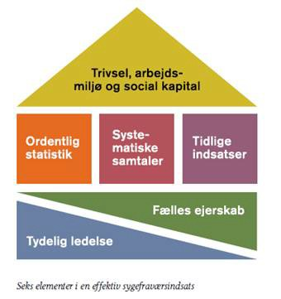

Vidste I, at arbejdspladser med lavt sygefravær kendetegnes ved at være solidt funderet i de seks delelementer, som er illustreret i huset ved siden af?
Disse arbejdspladser kendetegnes også ved at være meget bevidste om, hvad de gør, med hvilket formål, mål og ressourcer.
Taler I om betydningen af, at flere er på arbejde? Trivsel, service, økonomi, fastholdelse osv.
Taler I om, hvordan arbejdsmiljøgrupperne bidrager til bedre nærvær?
Følger I op på jeres arbejde med sygefravær og trivsel?
Har I forankret indsatsen for nærvær på hele arbejdspladsen?

Tydlig Ledelse
 | Tydelig ledelse | 1 | 2 | 3 | 4 | 5 | *
1 | Jammerbugt Kommune har fokus på fravær og trivsel for alle ledere og medarbejdere
2 | Jammerbugt Kommune har en sygefraværspolitik med klare retningslinjer
3 | Hovedudvalget og direktion prioriterer det langsigtede arbejde omkring sygefravær og fastholdelse
4 | Jammerbugt Kommune prioriterer, at alle ledere og andre relevante trænes i håndtering af sygefravær
5 | Direktionen følger systematisk op på sygefravær både overordnet og afdelingsvis
6 | Daglig leder udmønter sygefravæspolitikken i ord og handling
7 | Daglig leder har fokus på ledelsesstil i håndteringen af sygefravær
8 | Alle ledere bakker op om politikken i ord og handlinger
9 | Direktionen forventer, at ledere bakker op om politikker og rutiner
10 | Daglig leder er bevidst om, hvad fravær/nærvær betyder på den bløde/hårde bundlinje
 |  | sum |  |  |  |  | 0
Kommentarer:
 |  | *skriv karakterer ind med tal, så de kan sammentælles
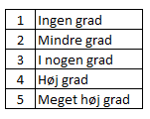

Fælles Ejerskab
 | Fælles ejerskab | 1 | 2 | 3 | 4 | 5 | *
1 | Vi bruger kommunens politik og andre retningslinjer i fastholdelsesindsatsen
2 | Medarbejderne har kendskab til arbejdspladsens sygefraværshåndtering
3 | HR- og personalefunktionen er proaktiv i sin rolle og supportfunktion
4 | Administrationen kender sin rolle og funktion i fht. indberetninger, refusion etc
5 | Arbejdsmiljøgruppen inddrages, når sygefraværet er forårsaget af arbejdsmiljøfaktorer
6 | Tillids- og arbejdsmiljørepræsentanter inddrages i den praktiske indsats
7 | Vi har etableret et samarbejde i MED omkring sygefravær og fastholdelse
8 | Vi samarbejder med jobcentre, og bruger FastTrack, rundbordssamtaler etc.
9 | Arbejdspladskulturen rummer både omsorg og konsekvens
10 | Vi har en åben dialog / tilgang til sygefravær og fremmøde på arbejdspladsen
 |  | sum |  |  |  |  | 0
Kommentarer:
 |  | *skriv karakterer ind med tal, så de kan sammentælles

Statistik
 | Ordentlig statistik | 1 | 2 | 3 | 4 | 5 | *
1 | Vi har fastlagt et realistisk mål vedrørende sygefravær
2 | Vi har løbende intern og ekstern sammenligning
3 | Sygefraværet opgøres løbende, mindst hvert kvartal
4 | Vi har kvartalsvis opfølgning på udviklingen i sygefravær
5 | Der er åbenhed, tilgængelighed og offentlighed omkring overordnede fraværstal
6 | Daglig leder sørger for en overordnet og afdelingsspecifik fraværsrapport
7 | Sygefraværsrap. bruges til analyse af drypvis fravær, langtidsfravær og fravær grundet arbejdsskader
8 | Sygefravær omregnes til ressourcer (timer/kr)
9 | Vi har løbende opfølgning på effekter af indsatser vedrørende sygefravær og trivsel
10 | Ved negativ udvikling i sygefravær laves anlayse i fht. arbejdsmiljø, trivsel, produktivitet etc.
 |  | sum |  |  |  |  | 0
Kommentarer:
 |  | *skriv karakterer ind med tal, så de kan sammentælles

Systematiske samtaler
 | Systematiske samtaler | 1 | 2 | 3 | 4 | 5 | *
1 | 1-5-15 er minimumsmodel for vores indsatser
2 | Leder kan håndtere den svære samtale
3 | Der er let tilgængelige formularer til dokumentation af diverse samtaler
4 | Leder kender mulighederne for at anvende mulighedserklæring og friattest
5 | Leder ved, hvilke muligheder der er i fht. fastholdelse via delvis raskmelding evt. med skånehensyn
6 | Leder ved, hvilke muligheder der kan være i fht. § 56, mentorordning, hjælpemidler, virksomhedspraktik
7 | HR og Personale supporterer ved komplekse sager
8 | Arbejdsmiljørepræsentanter klædes på til at arbejde aktivt med sygefravær
9 | Leder og medarbejderrepræsentanter følger med i regler og værktøj på området
10 | Vi har viden om regler for tavshedspligt og fortrolighed om personlige data
 |  | sum |  |  |  |  | 0
Kommentarer:
 |  | *skriv karakterer ind med tal, så de kan sammentælles

Tidlige indsatser
 | Tidlig indsats | 1 | 2 | 3 | 4 | 5 | *
1 | Arbejdspladsen overholder tidsfrister for afholdelse af samtaler
2 | Samtaler og opfølgning dokumenteres løbende og systematisk
3 | Leder gennemgår rutinemæssigt sygefraværsrapport
4 | Leder initierer målrettet indsats og opfølgning på bagrund af sygefraværsrapport
5 | Leder følger systematisk op på korttidsfravær
6 | Leder følger systematisk op på delvis raskmeldte
7 | Leder følger systematisk op på langtidssygdom
8 | Leder sikrer, at der udarbejdes planer for sygemeldte frem mod raskmelding
9 | Jobcentret inddrages systematisk ved langtidssygemeldinger
10 | Arbejdspladen er opmærksom på muligheden for brug af fastholdelsesteamet
 |  | sum |  |  |  |  | 0
 |  | *skriv karakterer ind med tal, så de kan sammentælles
Kommentarer:

Trivsel, AM og social kapital
 | Trivsel, arbejdsmiljø og social kapital | 1 | 2 | 3 | 4 | 5 | *
1 | Arbejdspladsen arbejder systematisk på at reducere brancherelaterede arbejdsmiljøbelastninger
2 | Sygefravær indgår i APV-arbejdet
3 | APV/trivselsmålinger og lignende bruges til at iværksætte målrettede og forebyggende initiativer
4 | Arbejdspladsen prioriterer trivsel og sundhedsfremme
5 | På arbejdspladsen ser vi alle som en ressource, også kolleger med begrænset arbejdsevne
6 | På arbejdspladsen er der fokus på organisatorisk robusthed
7 | På arbejdspladsen er der fokus på tilllid, retfærdighed og samarbejde i fht. trivsel og fravær
8 | På arbejdspladsen er der fokus på, hvordan ledelse og ledelsesstil påvirker trivsel og fravær
9 | Arbejdspladsen fejrer og påskønner opnåede resultater og succes
10 | Vi ser også vores arbejdsplads som et socialt fællesskab
 |  | sum |  |  |  |  | 0
Kommentarer:
 |  | *skriv karakterer ind med tal, så de kan sammentælles

Udvikling og mål
STATUS, MÅL & POTENTIALER |  |  |  |  | Information til brug for benchmark og evt. potentialeberegning:

2020 | Fraværsprocent total | Fravær i dagsværk
Vores arbejdsplads
Hele JK | 4.7
Ekstern benchmark total (FLIS) | 4.4

Se "æblestatistik" for Aktuel Status seneste 12 md. pr. _____________ - 2020 | Fraværsprocent total | Fravær i dagsværk | Eventuel værdi af potentialet*
Vores arbejdsplads
Hele JK
Ekstern benchmark (faggruppe) |  |  | *)kan opgøres i økonomi eller ressourcer

MÅLSÆTNINGER
Medio 2020 | Fraværsprocent total | Fravær i dagsværk | Eventuel værdi af potentialet | Indstatsområder
Vores arbejdsplads

Ultimo 2020 | Fraværsprocent total | Fravær i dagsværk | Eventuel værdi af potentialet | Indstatsområder
Vores arbejdsplads

2021 | Fraværsprocent total | Fravær i dagsværk | Eventuel værdi af potentialet | Indstatsområder
Vores arbejdsplads
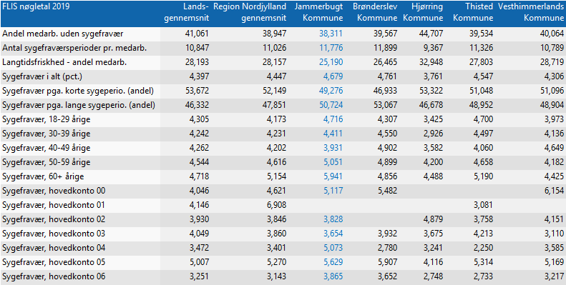
I forhold til de foregående års sygefravær er der …..

